Ark1
Hvor meget får du tilbage?

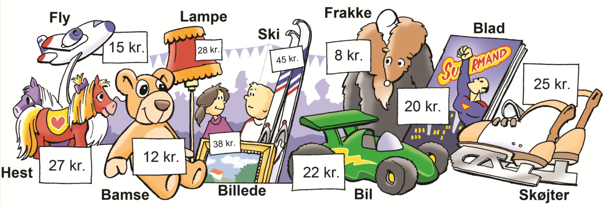

Du køber | Pris
 |  | kr.
 |  | kr.
 |  | kr.
 |  | kr.
 |  | kr.
 |  | kr.
 |  | kr.
 |  | kr.
 |  | kr.
 |  | kr.
I alt | 0 | kr.
Du har |  | kr.
Du får tilbage | 0 | kr.

